1.daļa-Mēbeles un iekārtas
TEHNISKĀ SPECIFIKĀCIJA - TEHNISKAIS UN FINANŠU PIEDĀVAJUMS zemsliekšņa iepirkumā “Podoloģijas preču piegāde Daugavpils valstspilsētas pašvaldības iestādes “Sociālais dienests” Daugavpils sociālās aprūpes centram”, ID Nr. DPPISD 2026/8
Pretendenta nosaukums
1.daļa - Podoloģijas mēbeļu un iekārtu piegāde
Nr.p.k. | Preces nosaukums | Preces apraksts | Pretendenta piedāvātās preces apraksts | Mērvien. | Daudzums | Piedāvātā cena par 1 vienību EUR bez PVN* | Piedāvātā kopējā cena EUR par visu daudzumu bez PVN*
1. | 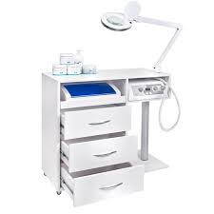 Podologa galdiņš | 1) Ar vismaz trīs ietilpīgām atvilktnēm; 2) Ar izvelkamu plauktu, kurā var glabāt podoloģijas iekārtas, piemēram, sterilizatoru vai frēzi; 3) Mēbele ir aprīkota ar ritenīšiem, kas atvieglo darbu un pārvietošanos. To ir viegli transportēt no vienas telpas uz citu. 4) Ar viegli tīrāmu virsmu; 5) Krāsa: balta. | Norāda preces modeli un visu nepieciešamo informāciju par preci, tās atbilstības katrai tehniskās specifikācijas prasībai izvērtēšanai | gab. | 1 |  | 0.00
2. | Podologa krēsls | 1) Ergonimiska un regulējama atzveltne; 2) Rotējošs 360 grādu leņķī; 3)Aprīkots ar 5 ritenīšiem; 4) Ar pacelšanas un nolaišanas mehānismu augstuma regulēšanai; 5) Materiāls: eko āda ar stingru polsterējumu sēdvietā un atzveltnē; 6) Pacelšanas mehānisms - gāzes mehānisms; 7) Krāsa: saskaņojot ar pasūtītāju. | Norāda preces modeli un visu nepieciešamo informāciju par preci, tās atbilstības katrai tehniskās specifikācijas prasībai izvērtēšanai | gab. | 1 |  | 0.00
3. | 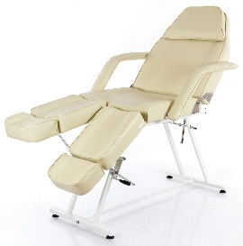 Hidrauliskspedikīra krēsls | 1) Paredzēts izmantošanai pedikīra veikšanai; 2) Pagriežams krēsls ar bloķēšanas mehānismu, dalītiem kāju balstiem, kas tiek pacelts un nolaižams hidrauliski; 3) Ar pacelšanas un nolaišanas mehānismu augstuma regulēšanai; 4) Materiāls: eko āda ar stingru polsterējumu; 5) Sēdekļa izmērs guļus pozīcijā ar galvas balstu: 63 x 180 cm (+/- 5 cm); 6) Materiāls: eko āda; 7) Krāsa: saskaņojot ar pasūtītāju. | Norāda preces modeli un visu nepieciešamo informāciju par preci, tās atbilstības katrai tehniskās specifikācijas prasībai izvērtēšanai | gab. | 1 |  | 0.00
4. | Autoklāvs | 1) Tilpums: ne mazak kā 9 litri, ar grozu; 2) Aprīkots ar vadības paneli, taimeri un automātisko atslēgšanās funkciju; 3) Paredzēts instrumentu sterilizācijai; 4) Sterilizācijas laiks – 20 (+/-5 min); 5) Sterilizācijas temperatūra – 126-132°C (+/-5 °C); 6) Darbības spriegums: 230 V, 50-60 Hz; 7) Jauda: ne mazāk kā 1500 W. | Norāda preces modeli un visu nepieciešamo informāciju par preci, tās atbilstības katrai tehniskās specifikācijas prasībai izvērtēšanai | gab. | 1 |  | 0.00
5. | 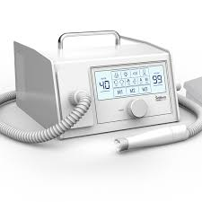 Frezēšanas iekārta ar putekļusūcēju | 1) Vakuuma nagu frēzēšanas aparāts; 2) Ātrums: līdz 40 000 apgr./min.; 3) Paredzēts sausā pedikīra tehnikām; 4) Ieejas spriegums: 220 V; 5) Putekļsūcēja motors: bez suku; 6) Putekļsūcēja jauda: ne mazāk kā 120 W; 7) Mikromotora rokturim ir iebūvēts fona apgaismojums; 8) Mikromotora rokturis ar automātisku iespīlēšanu; 9) Rotācijas ātrums: 0 – 40 000 apgr./min; 10) Griezes moments: 5 Ncm; 11) Piemērots frēzem ar kāta diametru 2,35 mm; 12) Aprīkots ar pēdu pēdāli; 13) Aprīkots ar mikromotora roktura turētāju; 14) Aprīkots ar skārienekrānu; 17)Aprīkots ar slēdzi: priekšu/atpakaļ; | Norāda preces modeli un visu nepieciešamo informāciju par preci, tās atbilstības katrai tehniskās specifikācijas prasībai izvērtēšanai | gab. | 1 |  | 0.00
6. | Kosmētiskais galdiņš ar plauktiem | 1) Aprīkots ar vismaz 4 plauktiem un 4 riteņiem un kosmētisko auduma somu; 2) Galda izmērs: garums 73cm, platums 43cm, augstums 83cm (+/- 5 cm); 3) somas izmēri: garums 40cm, platums 22cm, augstums 40cm (+/- 5 cm); 4) Krāsa: balta. | Norāda preces modeli un visu nepieciešamo informāciju par preci, tās atbilstības katrai tehniskās specifikācijas prasībai izvērtēšanai | gab. | 1 |  | 0.00
7. | 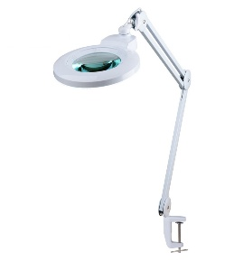 Palielinošā lampa pedikīra procedūrām | 1) Palielinošā LED lampa ar regulējamu gaismas intensitāti; 2) Dioptrijas: vismaz 5; 3) Jauda: vismaz 22 W; 4) Spriegums: 220-240 V/50 Hz; 5) Stiprinājums: uz galda virsmas (ietilpst komplektā); 6) Nodrošina augstu redzamību, aprīkota ar pretatstarojošu stiklu un LED diodēm, kas izstaro spilgtu balto gaismu, neradot acu sāpes ilgstoša darba laikā. | Norāda preces modeli un visu nepieciešamo informāciju par preci, tās atbilstības katrai tehniskās specifikācijas prasībai izvērtēšanai | gab. | 1 |  | 0.00
Kopā EUR bez PVN: |  |  |  |  |  |  | 0.00
* Cenām jābūt norādītām ar ne vairāk kā 2 zīmēm aiz komata.Cenā ir iekļautas preces piegādes izmaksas.
**Attēlos redzamajām precēm ir ilustratīva nozīme, noteicošais ir preču tehniskais raksturojums.

